Informationsblatt Anlage 2
 |  |  |  |  | KMU-Bewertung für beratenes Unternehmen - Informationsblatt
 |  |  |  |  | Formularversion: V 2.0 vom 02.01.23 - öffentlich -
Informationsblatt
Anlage 2: Beispiele zu Punkt 3 der "Angaben zum Unternehmen (KMU-Bewertung)"

verwendete Abkürzungen
ast-U |  |  | antragstellendes Unternehmen entspricht hier dem beratenen und/oder betreuten Unternehmen
nP |  |  | natürliche Person
PU |  |  | Partnerunternehmen
VU |  |  | verbundenes Unternehmen

 | a) | Das beratene und/oder betreute Unternehmen steht mit anderen Mutter- und/oder Tochterunternehmen (juristische Personen) direkt oder indirekt in einer relevanten Unternehmensbeziehung.

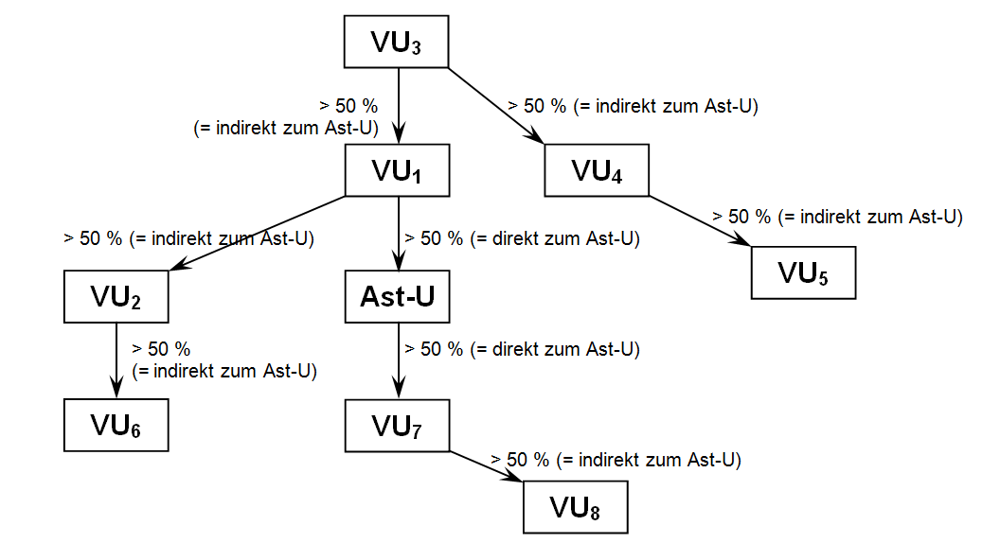

 | b) | Das beratene und/oder betreute Unternehmen steht über eine natürliche Person/Personengruppe mit anderen Unternehmen in demselben Markt oder in benachbarten Märkten in einer relevanten Unternehmensbeziehung.

 | c) | Die Gesellschafter des beratenen und/oder betreuten Unternehmens stehen in einer relevanten Unternehmens- beziehung und halten gemeinsam mehr als 50% des Kapitals oder der Stimmrechte am antragstellenden Unter- nehmen.

 | d) | Ein Gesellschafter des beratenen und/oder betreuten Unternehmens ist ein „privilegierter“ Investor (staatliche Beteiligungsgesellschaft, Risikokapitalgesellschaft, Business Angel, Universität/Hochschule, Forschungs- zentrum, Institutioneller Anleger/regionaler Entwicklungsfonds, autonome Gebietskörperschaft).

 | e) | Das beratene und/oder betreute Unternehmen allein hält 25% oder mehr des Kapitals oder der Stimmrechte an anderen Unternehmen.

 | f) | Ein Gesellschafter (gilt nicht für natürliche Personen) des beratenen und/oder betreuten Unternehmens hält mindestens 25% oder mehr des Kapitals oder der Stimmrechte am beratenen und/oder betreuten Unternehmen.

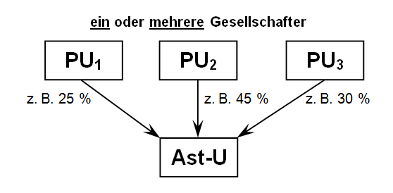

 | g) | Das beratene und/oder betreute Unternehmen hält gemeinsam mit einem oder mehreren verbundenen Unternehmen 25% oder mehr des Kapitals oder der Stimmrechte an anderen Unternehmen.

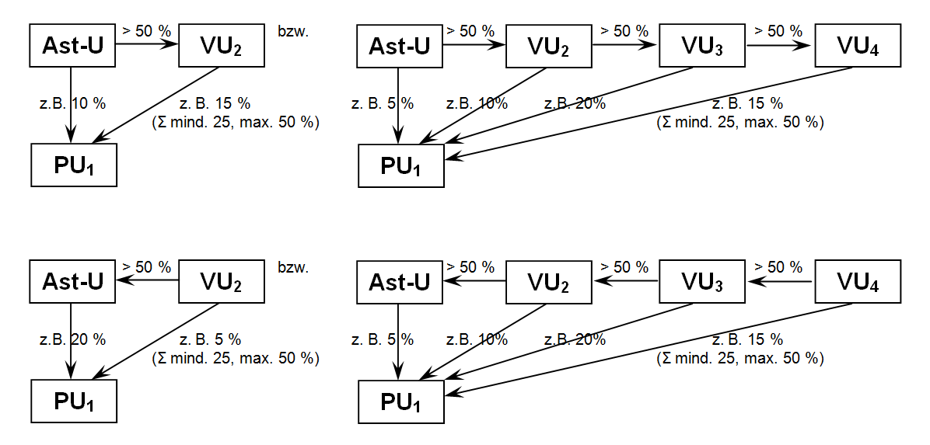

 | h) | Die Gesellschafter des beratenen und/oder betreuten Unternehmens stehen in einer relevanten Unternehmens- beziehung und halten gemeinsam 25% oder mehr des Kapitals oder der Stimmrechte am beratenen und/oder betreuten Unternehmen.

 | Kombinationsbeispiele aus a) = VU und e) + g) = PU
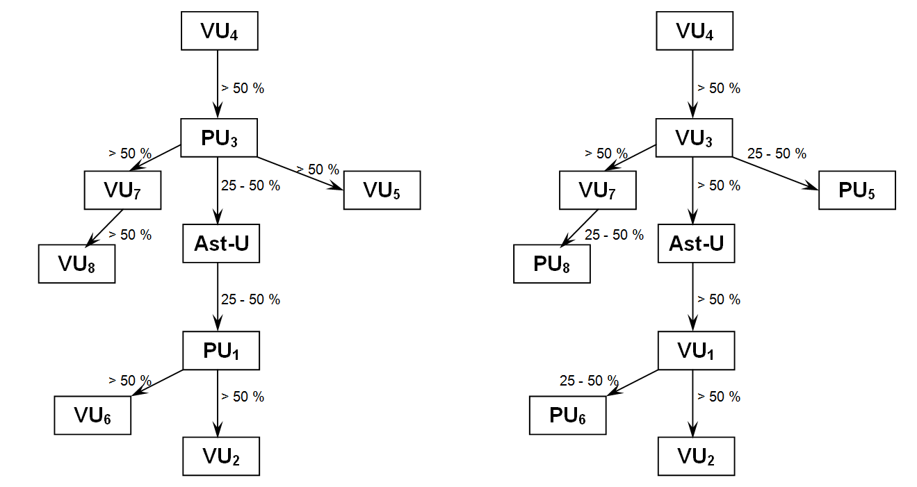

 | Wegen U3 und U1 = PU |  |  | Wegen U3 und U1 = VU
 | à Anlage 2 zum "KMU-Berechnungsbogen - Ergänzende Angaben zur KMU-Bewertung" |  |  | à Anlage 1 zum "KMU-Berechnungsbogen - Ergänzende Angaben zur KMU-Bewertung"

 | ausfüllen! |  |  | ausfüllen!

